【資格喪失】チェックリスト(R0607改定)様式
資格喪失 |  |  |  |  |  |  | 〇〇局/〇〇区と記入

 |  |  |  |  |  | 委任先ｺｰﾄﾞ 先頭3桁 | 局・区等名を記入

令和 年 月 日 退職分
資格喪失関連 年金課提出物 チェックリスト

 |  |  |  |  |  | 〇=要提出 ×=提出不要
■提出物(人数を記入) |  |  |  | 今回 提出人数 |  |  |  |  | チェック
 |  |  |  |  | ア | イ | ウ | エ
 | 職員区分（退職日時点） |  |  |  | 退職届書 | 組合員期間等証明書 | 給付制限事項に関する証明書 | 履歴書
 | 1 | 一般職員 |  |  | 〇 | 〇 | 該当者のみ | × | □
 | 2 | 再任用ﾌﾙﾀｲﾑ |  |  | 〇 | 〇 | 該当者のみ | × | □
 | 3 | その他職員区分 |  |  | 〇 | 〇 | 該当者のみ | × | □
 | ４ (1) | 共通 | 他共済転出者 退職日翌日、以下に加入する者 ①地方公務員共済組合 ②国家公務員共済組合 |  | 〇 | 〇 | 該当者のみ | 〇 提出対象外は 欄外確認 | □
 | ４ (2) |  | 在職死亡･整理退職 |  | 〇 | × | × | × | □

 |  | □ | 提出物は個人単位で綴られているか。(不足の提出物がある場合は、返却します。）
 |  | □ | アの様式は最新のものか。(令和3年１月の最新様式を使用する。旧様式の場合は作成し直し。）
 |  | □ | 証明者押印は誤っていないか。ア～エは全て所属機関の長(局長､本部長､市場長､区長､管理者､理事長等)が証明する。
履歴書が不要な場合
・都職員が内部異動で教育庁(公立学校共済組合)へ転出した場合
・都共済における組合員期間が平成27年10月1日以降のみの場合
 |  | □ | 4(1)他共済転出者は、履歴書が添付されているか。

■連絡先
 | 所 属 |  |  | 〇〇局 〇〇部 〇〇課 〇〇担当
 | 担 当 者 |  |  | 〇〇 〇〇
 | 電 話 番 号 |  |  | ５３２１－１１１１ 内線 〇〇ー〇〇
 | ﾒｰﾙｱﾄﾞﾚｽ |  |  | 連絡の取れるアドレスを記入

■コメント欄

■提出確認 (確認者は任意とする)
 | 作成部署 |  |  |  |  |  | 各局・各特別区等担当部署
 | 月 日 |  |  | チェック | チェック |  | チェック
 |  |  |  |  |  | ➡

 | ＊確認方法は、各局・各特別区等担当部門の指示に従うこと。
 |  |  |  |  |  |  |  | 令和６年７月改定

【資格喪失】チェックリスト(R0707改定)記入例
資格喪失 |  |  |  |  |  | ００４ | 〇〇局/〇〇区と記入
各局・区の委任先ｺｰﾄ、名称にに変更
記入例（令和７年７月改定）
 |  |  |  |  |  | 委任先ｺｰﾄﾞ 先頭3桁 | 局・区等名を記入
提出する人数を記入。
(紛失防止にご協力ください）
書類の綴り方は通知文を参照
提出前の確認欄です。各自でチェックマークを入れ、最終確認してください。
令和 年 月 日 退職分
資格喪失関連 年金課提出物 チェックリスト

 |  |  |  |  |  | 〇=要提出 ×=提出不要
■提出物(人数を記入) |  |  |  | 今回 提出人数 |  |  |  |  | チェック
 |  |  |  |  | ア | イ | ウ | エ
 | 職員区分（退職日時点） |  |  |  | 退職届書 | 組合員期間等証明書 | 給付制限事項に関する証明書 | 履歴書
レ
 | 1 | 一般職員 |  | 10 | 〇 | 〇 | 該当者のみ | × | □
レ
 | 2 | 再任用ﾌﾙﾀｲﾑ |  |  | 〇 | 〇 | 該当者のみ | × | □
レ
レ
 | 3 | その他職員区分 |  |  | 〇 | 〇 | 該当者のみ | × | □
レ
 | ４ (1) | 共通 | 他共済転出者 退職日翌日、以下に加入する者 ①地方公務員共済組合 ②国家公務員共済組合 | 2 | 〇 | 〇 | 該当者のみ | 〇 提出対象外は 欄外確認 | □
４（１）（２）は、
１～３とは別カウントです。
レ
 | ４ (2) |  | 在職死亡･整理退職 |  | 〇 | × | × | × | □
レ
レ
レ
 |  | □ | 提出物は個人単位で綴られているか。(不足の提出物がある場合は、返却します。）
 |  | □ | アの様式は最新のものか。(令和3年１月の最新様式を使用する。旧様式の場合は作成し直し。）
 |  | □ | 証明者押印は誤っていないか。ア～エは全て所属機関の長(局長､本部長､市場長､区長､管理者､理事長等)が証明する。
レ
履歴書が不要な場合
・都職員が内部異動で教育庁(公立学校共済組合)へ転出した場合
・都共済における組合員期間が平成27年10月1日以降のみの場合
 |  | □ | 4(1)他共済転出者は、履歴書が添付されているか。

各局・区の担当部門の連絡先を記入
■連絡先
 | 所 属 |  |  | 〇〇局 〇〇部 〇〇課 〇〇担当
 | 担 当 者 |  |  | 〇〇 〇〇
 | 電 話 番 号 |  |  | ５３２１－１１１１ 内線 〇〇ー〇〇
 | ﾒｰﾙｱﾄﾞﾚｽ |  |  | 連絡の取れるアドレスを記入

■コメント欄

メモとして自由に記載してください。

確認の方法は、各局・各特別区等担当部門にお任せします。所属とのやり取り等に活用してください。（様式を変更しても構いません）。確認者が管理職である必要はありません。
退職日同日又は退職日から５開庁日内の日を記載（死亡退職を除く）
■提出確認 (押印者は任意とする)
 | 作成部署 |  |  |  |  |  | 各局・各特別区等担当部署
 | 月 日 |  |  | チェック | チェック |  | チェック
 |  |  |  | ✔ |  | ➡ | ✔
確認者は1名でも構いません

 | ＊確認方法は、各局・各特別区等担当部門の指示に従うこと。
 |  |  |  |  |  |  |  | 令和６年７月改定

ア）【資格喪失】退職届書(令和７年７月改定)記入例
【記入例】 退職届書
（令和７年７月改定）
地方公務員等共済組合法施行規程92条に基づき、組合員資格を喪失する者は全員が提出する。
例外条件：退職日翌日に都共済の組合員資格が継続する場合提出不要
（例）一般職員退職→再任用ﾌﾙﾀｲﾑ引き続き任用など

 | 退 職 届 書
 |  |  |  |  |  |  |  |  |  |  |  |  |  |  |  |  |  |  |  |  | （組合員原票）
 | 退職日時点職員区分 |  |  |  |  |  |  | 一般 ・ 再任用 ・ その他 |  |  |  |  |  |  |  |  |  |  |  |  |  | 退職年月日 |  |  | 令和 | 3 | 年 | 3 | 月 | 31 | 日

 | フリガナ |  |  |  |  |  | キョウサイ ジロウ |  |  |  |  |  |  |  |  |  |  |  | 組合員番号(8桁) |  |  | 1 | 2 | 3 | 4 | 5 | 6 | 7 | 8
 | 組合員氏名 |  |  |  |  |  | 共済 二郎 |  |  |  |  |  |  |  |  |  |  |  | 所属機関名 |  |  | 〇〇局/〇〇区 〇〇部
 | 生年月日 |  |  |  |  |  | 昭和・平成 |  |  |  | 35 |  | 年 | 9 | 月 |  | 6 | 日 | 基礎年金番号(10桁) |  |  | 9 | 8 | 7 | 6 | 5 | 4 | 3 | 2 | 1 | 0
該当する理由にチェック
 | １. 退職理由 （以下の①～④の中から一つにチェックする）
レ
 |  | □ ① 定年退職 |  |  |  |  |  |  |  | □ ② 懲戒・分限退職 |  |  |  |  |  |  |  |  |  | □ ③ 死亡退職 |  |  | □ ④ その他(①～③以外の理由)

 | ２. 退職後に加入する年金制度の報告 |  |  |  |  |  |  |  |  |  |  |  |  |  |  | （以下の①～④の中から、退職日翌日に加入する年金制度一つにチェックする）
 |  |  |  |  |  |  |  |  |  |  |  |  |  |  |  | （その後、再就職等が予定されている場合でも、退職日翌日の事実に基づき選択する）

退職日翌日の事実において判断し、加入年金制度をチェックしてください。
退職日翌日に①～③に該当しない場合は、全て④にチェックしてください。
 |  | □ ① 国家公務員共済組合 |  |  |  |  |  |  |  |  |  |  | 1組合。国家公務員が加入する。就職先は、各省庁等。
 |  | □ ② 地方職員共済組合 |  |  |  |  |  |  |  |  |  |  | 市町村職員共済組合(47組合)、指定都市職員共済組合(10組合)、都市職員共済組合(3組合)、地方職員共済組合(1組合)、公立学校共済組合(1組合)、警察共済組合(1組合)、 主に地方公務員が加入する。就職先は、公立病院や公立学校、地方公共団体等。
 |  | □ ③ 公立学校共済組合東京支部 |  |  |  |  |  |  |  |  |  |  | 東京都職員の人事異動により、都共済から公立学校共済東京支部へ転出した場合
レ
 |  | □ ④ その他 |  |  |  |  |  |  |  |  |  |  | 上記の①～③に該当しない場合は全て④を選択する。 例）国民年金、厚生年金、私学共済組合 等

 |  |  | 地方公務員共済組合法施行規程第９２条に基づき、上記の通り退職したので届け出ます。

退職後に郵便物が届く国内の住所を記入
(他の提出物と異なっても良い）(転居予定者は転居後の住所可）
３ ３ ３１
本人自署の場合、押印不要。
ゴム印または入力で作成した場合は本人印の押印が必要。
 |  | 東京都職員共済組合理事長 殿
 |  |  |  |  |  |  |  |  |  |  |  |  |  |  |  |  |  |  |  | 〒
 |  |  |  |  |  |  |  |  |  |  |  |  |  |  |  |  |  |  |  | 住 所
 |  | 令和 |  |  | 年 |  |  |  | 月 |  |  | 日 |  |  |  |  | 組合員
本人が退職日又は退職日から５開庁日内の日付を和暦で記入（死亡退職を除く）
共済 二郎
 |  |  |  |  |  |  |  |  |  |  |  |  | ※自筆であれば押印は不要 |  |  |  |  |  |  | 氏 名 |  |  |  |  |  |  |  |  |  | 印
以下、本人は何も記入しないこと。

 |  |  |  | 上記の記載事項は、事実と相違ないものと認めます。
証明者証明日付(退職日又は退職日から５開庁日内の日付。（死亡退職を除く）。)
 |  |  |  |  |  | 令和 |  |  | 年 月 日

 |  |  |  |  | 所属機関の長 職氏名

 |  |  |  |  |  |  |  |  |  |  |  |  |  |  |  |  |  |  |  |  |  |  |  |  |  |  |  | 印

証明者は、所属機関の長（局長、本部長、市場長、区長、管理者、理事長等）公印を押印すること。
＜本人向け：記入上の注意＞
1 退職届書は、退職により組合員資格を喪失する者は全員提出しなければなりません。(一般職員定年退職後に再任用ﾌﾙﾀｲﾑに任用された場合は資格が継続するので除く)
2 本人が記入し、所属機関の長がこれを証明します。（記入の日付は退職日またはそれ以降の日付となります。）記入にあたり、記入要領を参照してください。
＜事務担当者向け：記入上の注意＞
3 本人が記入できない場合(死亡・行方不明等）は、本人自署欄に例）「本人死亡により、担当者にて記入」と記入してください。
4 事務担当者は、この退職届書と同時に以下の書類も提出してください。
最新の様式を使用すること
 | 「組合員期間等証明書」は例外を除き全員提出する。(例外:死亡退職、退職後に都共済組合員資格が継続する場合/例:一般退職後に再任用ﾌﾙﾀｲﾑに任用された場合)
「履歴書(任意様式)」上記２.①、②に該当する場合は提出する。(ただし、都共済の採用から退職までの組合員期間が平成27年10月以降のみの場合は、提出は不要です。
「履歴書(任意様式)」上記２.①、②に該当する場合は提出する。(ただし、都共済の採用から退職までの組合員期間が平成27年10月以降のみの場合は、提出は不要です。 | ２.③の場合も提出不要です。） |  |  |  |  |  |  |  |  |  |  |  |  |  |  |  |  |  |  |  |  |  |  |  |  |  |  | 令和３年１月改訂

イ）【資格喪失】組合員期間等証明書（令和2年1月改訂)様式
 | 共済組合提出用

組合員期間等証明書

 | 組合員番号

 | フリガナ |  |  |  |  |  |  |  |  |  |  |  |  |  |  |  |  |  |  | フリガナ
組合員氏名 |  |  |  |  |  |  |  |  |  |  |  |  |  |  |  |  |  |  |  | 旧氏名
性別 |  |  | 男 ・ 女 |  | 生年月日 |  |  |  |  |  |  |  | 年 |  | 月 |  |  | 日 | 基礎年金番号

１ 組合員期間（第３号厚生年金被保険者期間）に関する事項
資格取得年月日 |  |  |  |  |  |  |  | 資格喪失年月日 |  |  |  |  |  |  |  |  |  |  |  |  | 在 職 中 |  |  | 備考
 |  |  |  | 年 | 月 |  | 日 |  |  |  | 年 |  |  | 月 |  | 日 |  |  |  |  | 年 | 月 | 日 現在在職中
 |  |  |  | 年 | 月 |  | 日 |  |  |  | 年 |  |  | 月 |  | 日 |  |  |  |  | 年 | 月 | 日 現在在職中
 |  |  |  | 年 | 月 |  | 日 |  |  |  | 年 |  |  | 月 |  | 日 |  |  |  |  | 年 | 月 | 日 現在在職中
 |  |  |  | 年 | 月 |  | 日 |  |  |  | 年 |  |  | 月 |  | 日 |  |  |  |  | 年 | 月 | 日 現在在職中

ただし、上記の資格喪失年月日が70歳到達日以降の場合、第３号厚生年金被保険者の資格喪失年月日は70歳到達日である。

２ 給付制限に関する事項（地方公務員等共済組合法第１１１条関係）
給付制限の有無
 |  | (1) 有 |  |  |  |  | (2) 無

 |  | 上記のとおり相違ないことを証明する。

 |  |  |  |  |  | 年 |  |  | 月 |  |  | 日

印
 |  |  |  |  |  |  |  |  |  |  |  |  |  |  |  |  | 職名
 |  |  |  |  |  |  |  |  |  | 所属機関の長
 |  |  |  |  |  |  |  |  |  |  |  |  |  |  |  |  | 氏名

注 １ 組合員期間及び給付制限事項に関する証明は、昭和３７年１２月１日以降の期間について行うこと。
（平成27年９月以前の組合員期間を有する者については、別途履歴書の提出を依頼する場合があります。）
２ 履歴書に記載のある東京都職員共済組合の組合員資格取得日（採用日）から喪失日（退職の翌日）を記載すること。
３ 組合員期間の「在職中」欄は、給付事由の発生が在職中である場合で、かつ在職中に証明する場合に、給付事由が
発生した年月日を記入すること。
４ 組合員期間のうち、「知事組合員」、「特定消防組合員」、「船員一般組合員」に該当する期間がある者は、
一般組合員期間と区分して記入し、備考欄に「知事組合員」、「特定消防組合員」、「船員一般組合員」と記入すること。
５ 給付制限事項を有する場合は、別紙「給付制限事項に関する証明書」を添付すること。

イ）【資格喪失】組合員期間等証明書（令和７年７月）改定記入例
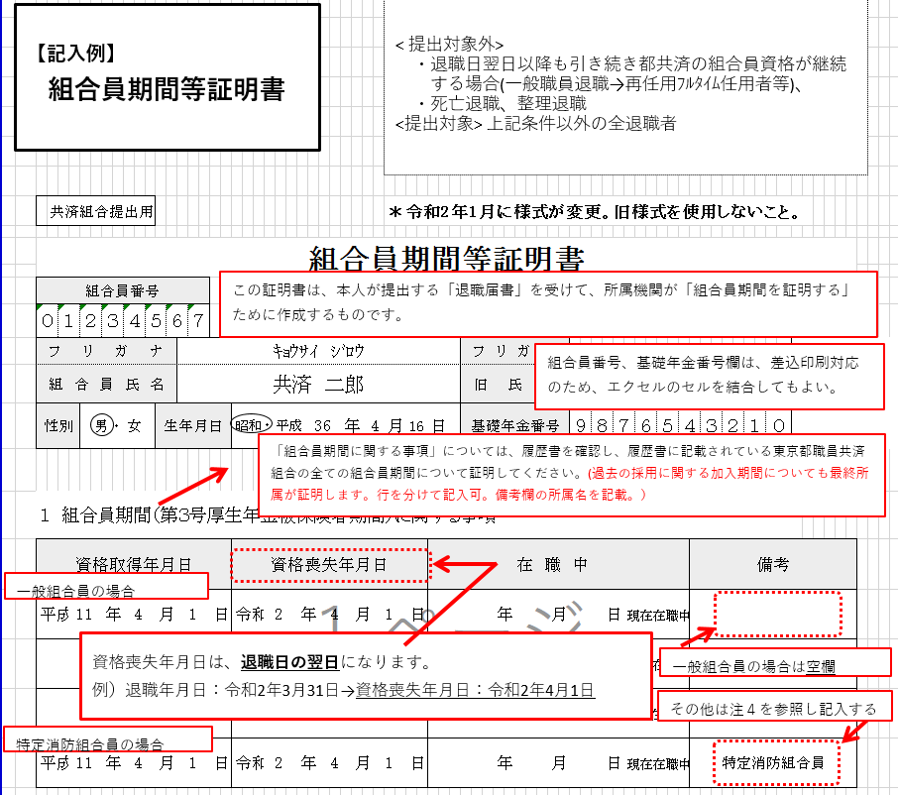

（令和７年７月改定）

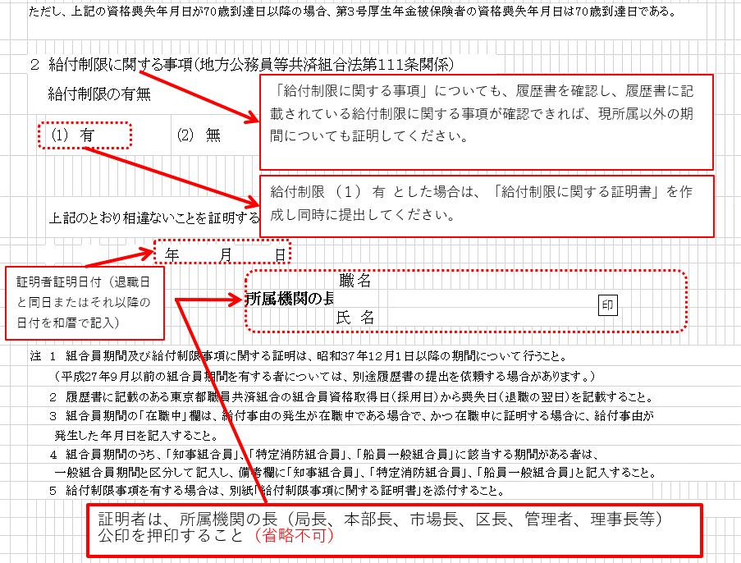
退職日又は退職日から
５開庁日内の日付を和暦で記入

ウ）【資格喪失】給付制限に関する証明書様式
 | 共済組合提出用

給付制限事項に関する証明書

 |  | 組合員番号 |  |  |  |  |  | ﾌﾘｶﾞﾅ
 |  |  |  |  |  |  |  | 組合員氏名

 | １ 地方公務員等共済組合法（以下「法」という）施行令第２７条第１項第１号に該当 （禁錮以上の刑に処せられた場合）

 |  | (1) |  | 刑期 |  |  |  |  |  |  | 年 |  |  | 月 |  |  | （刑の執行猶予期間 |  |  |  | 年 | 月）
 |  | (2) |  | 刑の確定年月日 |  |  |  |  |  |  | 年 |  |  | 月 | 日

 | ２ 法施行令第２７条第１項第２号に該当（懲戒処分によって退職した場合）
 |  | (1) |  | 退職に引き続く組合員期間 |  |  |  |  |  |  |  |  |  |  |  | 年 |  | 月
 |  | (2) |  | 退職に引き続く組合員期間のうち
 |  |  |  | 法１１３条第６項に規定する職員団体の専従職員であった組合員期間
 |  |  |  |  | （ |  | 年 |  |  | 月 |  |  | 日 | ～ |  |  | 年 | 月 | 日 | ）
 |  |  |  |  | （ |  | 年 |  |  | 月 |  |  | 日 | ～ |  |  | 年 | 月 | 日 | ）

 | ３ 法施行令第２７条第１項第３号に該当（停職処分を受けた場合）
 |  | (1) |  | 地方公務員法第２９条第１項の規定による停職期間
 |  |  |  |  | （ |  | 年 |  |  | 月 |  |  | 日 | ～ |  |  | 年 | 月 | 日 | ）
 |  |  |  |  | （ |  | 年 |  |  | 月 |  |  | 日 | ～ |  |  | 年 | 月 | 日 | ）

 |  | (2) |  | 上記期間のうち
 |  |  |  | 法１１３条第６項に規定する特定地方独立法人の職員であった組合員期間
 |  |  |  |  | （ |  | 年 |  |  | 月 |  |  | 日 | ～ |  |  | 年 | 月 | 日 | ）
 |  |  |  |  | （ |  | 年 |  |  | 月 |  |  | 日 | ～ |  |  | 年 | 月 | 日 | ）

 |  |  | 上記のとおり相違ないことを証明する。

 |  |  |  |  |  | 年 |  |  | 月 |  |  | 日

印
 |  |  |  |  |  |  |  |  |  |  |  |  |  |  |  |  | 職 名
 |  |  |  |  |  |  |  |  |  |  | 所属機関の長
 |  |  |  |  |  |  |  |  |  |  |  |  |  |  |  |  | 氏 名

ウ）【資格喪失】給付制限に関する証明書記入例
【記入例】
給付制限事項に関する証明書
（令和７年７月改定）
<提出対象＞
「組合員期間等証明書」の
様式内「２ 給付制限に関する事項」給付制限有無を
（１）有 とした場合に提出する。

 | 共済組合提出用

給付制限事項に関する証明書

退職日時点で、期間等が未確定の場合は、
退職時点、量刑確定時点の２回に分け提出すること。
 |  | 組合員番号 |  |  |  |  |  |  |  |  |  | ﾌﾘｶﾞﾅ |  |  |  | ｷｮｳｻｲ ｼﾞﾛｳ
 | ０ |  | １ | ２ | ３ | ４ |  | ５ | ６ | ７ |  | 組合員氏名 |  |  |  | 共済 二郎

 | １ 地方公務員等共済組合法（以下「法」という）施行令第２７条第１項第１号に該当 （禁錮以上の刑に処せられた場合）

 |  | (1) |  | 刑期 |  |  |  |  |  |  |  |  |  |  | 年 |  |  | 月 |  |  | （刑の執行猶予期間 |  |  |  | 年 | 月）
 |  | (2) |  | 刑の確定年月日 |  |  |  |  |  |  |  |  |  |  | 年 |  |  | 月 | 日

 | ２ 法施行令第２７条第１項第２号に該当（懲戒処分によって退職した場合）
 |  | (1) |  | 退職に引き続く組合員期間 |  |  |  |  |  |  |  |  |  |  |  |  |  |  |  | 年 |  | 月
 |  | (2) |  | 退職に引き続く組合員期間のうち
 |  |  |  | 法１１３条第６項に規定する職員団体の専従職員であった組合員期間
 |  |  |  |  |  |  | （ |  |  |  | 年 |  |  | 月 |  |  | 日 | ～ |  |  | 年 | 月 | 日 | ）
 |  |  |  |  |  |  | （ |  |  |  | 年 |  |  | 月 |  |  | 日 | ～ |  |  | 年 | 月 | 日 | ）

 | ３ 法施行令第２７条第１項第３号に該当（停職処分を受けた場合）
 |  | (1) |  | 地方公務員法第２９条第１項の規定による停職期間
 |  |  |  |  |  |  | （ |  |  |  | 年 |  |  | 月 |  |  | 日 | ～ |  |  | 年 | 月 | 日 | ）
 |  |  |  |  |  |  | （ |  |  |  | 年 |  |  | 月 |  |  | 日 | ～ |  |  | 年 | 月 | 日 | ）

 |  | (2) |  | 上記期間のうち
 |  |  |  | 法１１３条第６項に規定する特定地方独立法人の職員であった組合員期間
 |  |  |  |  |  |  | （ |  |  |  | 年 |  |  | 月 |  |  | 日 | ～ |  |  | 年 | 月 | 日 | ）
 |  |  |  |  |  |  | （ |  |  |  | 年 |  |  | 月 |  |  | 日 | ～ |  |  | 年 | 月 | 日 | ）
退職日又は退職日から
５開庁日内の日付を和暦で記入（死亡退職を除く。）
この様式内に収まらない場合や、履歴が多い場合は、「履歴書」を添付することができる。その場合、様式の該当箇所には「履歴書を添付」と記載すること。

 |  |  | 上記のとおり相違ないことを証明する。

 |  |  |  |  |  |  |  |  |  | 年 |  |  | 月 |  |  | 日

印
 |  |  |  |  |  |  |  |  |  |  |  |  |  |  |  |  |  |  |  |  | 職 名
 |  |  |  |  |  |  |  |  |  |  |  |  |  |  | 所属機関の長
 |  |  |  |  |  |  |  |  |  |  |  |  |  |  |  |  |  |  |  |  | 氏 名

証明者は、所属機関の長（局長、本部長、市場長、区長、管理者、理事長等）
公印を押印すること

